49 着工新設住宅戸数
49 着工新設住宅戸数

 | 時点 2024(R6)年度（毎年）
 | 単位 戸 |  |  |  |  |  |  |  | 偏差値 |  | 61.3
順位 |  | 都道府県名 |  | 数 値 |  |  | 順位 | 都道府県名 |  | 数 値

 |  | 0 | 全 国 |  | 816,388 | 0.0 | 24 | 0 | 鹿児島 |  | 8,124
1 |  | 0 | 東 京 |  | 129,571 | 0.0 | 25 | 0 | 三 重 |  | 8,040
2 |  | 0 | 大 阪 |  | 71,929 | 0.0 | 26 | 0 | 福 島 |  | 7,816
3 |  | 0 | 神奈川 |  | 66,361 | 0.0 | 27 | 0 | 長 崎 |  | 6,374
4 |  | 0 | 愛 知 |  | 55,347 | 0.0 | 28 | 0 | 大 分 |  | 6,252
5 |  | 0 | 埼 玉 |  | 51,669 | 0.0 | 29 | 0 | 石 川 |  | 6,120
6 |  | ◎ | 千 葉 |  | 44,085 | 0.0 | 30 | 0 | 宮 崎 |  | 6,105
7 |  | 0 | 福 岡 |  | 38,103 | 0.0 | 31 | 0 | 岩 手 |  | 6,061
8 |  | 0 | 北海道 |  | 30,234 | 0.0 | 32 | 0 | 富 山 |  | 5,927
9 |  | 0 | 兵 庫 |  | 28,664 | 0.0 | 33 | 0 | 山 口 |  | 5,894
10 |  | 0 | 静 岡 |  | 19,280 | 0.0 | 34 | 0 | 奈 良 |  | 5,747
11 |  | 0 | 京 都 |  | 18,880 | 0.0 | 35 | 0 | 愛 媛 |  | 5,473
12 |  | 0 | 宮 城 |  | 17,627 | 0.0 | 36 | 0 | 香 川 |  | 4,934
13 |  | 0 | 広 島 |  | 16,445 | 0.0 | 37 | 0 | 山 形 |  | 4,628
14 |  | 0 | 茨 城 |  | 15,024 | 0.0 | 38 | 0 | 佐 賀 |  | 4,588
15 |  | 0 | 熊 本 |  | 14,913 | 0.0 | 39 | 0 | 青 森 |  | 4,409
16 |  | 0 | 長 野 |  | 11,254 | 0.0 | 40 | 0 | 山 梨 |  | 3,926
17 |  | 0 | 群 馬 |  | 10,524 | 0.0 | 41 | 0 | 和歌山 |  | 3,728
18 |  | 0 | 沖 縄 |  | 9,939 | 0.0 | 42 | 0 | 福 井 |  | 3,443
19 |  | 0 | 滋 賀 |  | 9,358 | 0.0 | 43 | 0 | 秋 田 |  | 3,065
20 |  | 0 | 栃 木 |  | 9,185 | 0.0 | 44 | 0 | 島 根 |  | 2,777
21 |  | 0 | 岡 山 |  | 9,169 | 0.0 | 45 | 0 | 徳 島 |  | 2,733
22 |  | 0 | 岐 阜 |  | 9,083 | 0.0 | 46 | 0 | 鳥 取 |  | 2,526
23 |  | 0 | 新 潟 |  | 8,944 | 0.0 | 47 | 0 | 高 知 |  | 2,110
着工新設住宅戸数
北海道 | 30234
青 森 | 4409
岩 手 | 6061
宮 城 | 17627
秋 田 | 3065
山 形 | 4628
福 島 | 7816
茨 城 | 15024
栃 木 | 9185
群 馬 | 10524
埼 玉 | 51669
千 葉 | 44085
東 京 | 129571
神奈川 | 66361
新 潟 | 8944
富 山 | 5927
石 川 | 6120
福 井 | 3443
山 梨 | 3926
長 野 | 11254
岐 阜 | 9083
静 岡 | 19280
愛 知 | 55347
三 重 | 8040
滋 賀 | 9358
京 都 | 18880
大 阪 | 71929
兵 庫 | 28664
奈 良 | 5747
和歌山 | 3728
鳥 取 | 2526
島 根 | 2777
岡 山 | 9169
広 島 | 16445
山 口 | 5894
徳 島 | 2733
香 川 | 4934
愛 媛 | 5473
高 知 | 2110
福 岡 | 38103
佐 賀 | 4588
長 崎 | 6374
熊 本 | 14913
大 分 | 6252
宮 崎 | 6105
鹿児島 | 8124
沖 縄 | 9939

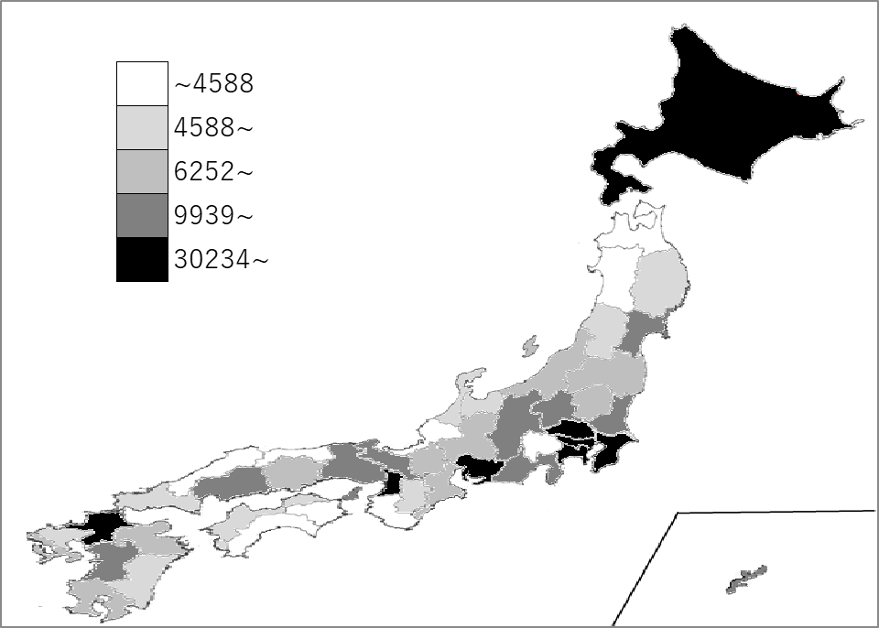
千葉県の推移
令和2年度 | 43121 | 6
令和3年度 | 45943 | 6
令和4年度 | 47580 | 6
令和5年度 | 43368 | 6
令和6年度 | 44085 | 6

《備 考》 ・資料出所 国土交通省「建築着工統計調査」 ・参 考 千葉県の新設住宅の内訳 持家9,737戸、貸家18,855戸、給与住宅507戸、分譲14,986戸

